关系图
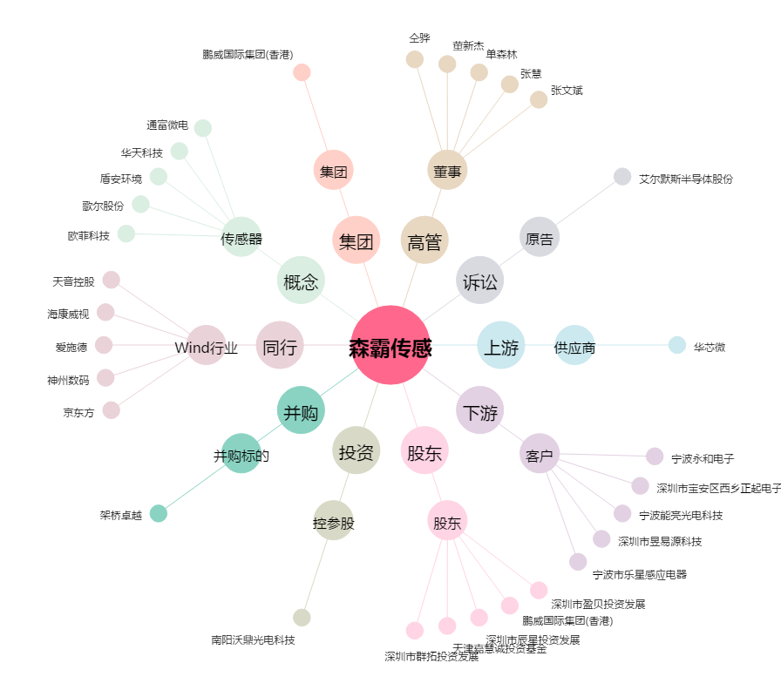
森霸传感[300701.SZ] - 关系概览图

